Opgave 4
Opgave 4

Opgave 4a) | En klasse blev spurgt om, hvor mange familiemedlemmer der var hjemme hos dem.
 | Herunder ser du, hvad udfaldet blev af undersøgelsen:
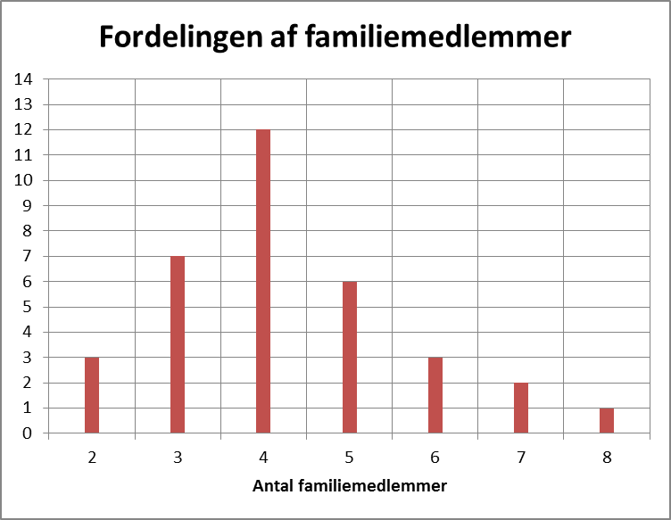

a) | Udfyld hyppigheds- og frekvenstabellen

 | x
 | h(x)
 | f(x)
 | H(x)
 | F(x)

b) | Hvor mange deltog i undersøgelsen?

c) | Hvad er det mindste antal familiemedlemmer (mindsteværdien)?

d) | Hvad er det højeste antal familiemedlemmer (størsteværdien)?

e) | Hvad er variationsbredden?

f) | Hvor mange familiemedlemmer er der i en gennemsnitsfamilie i den klasse?

g) | Hvad er typetallet?

Facitliste
Facitliste
Opgave 1a
a)
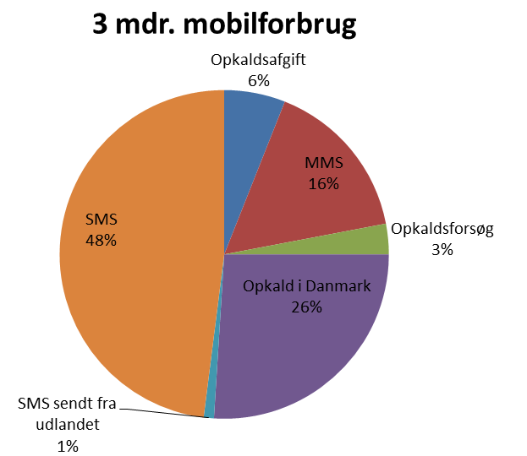

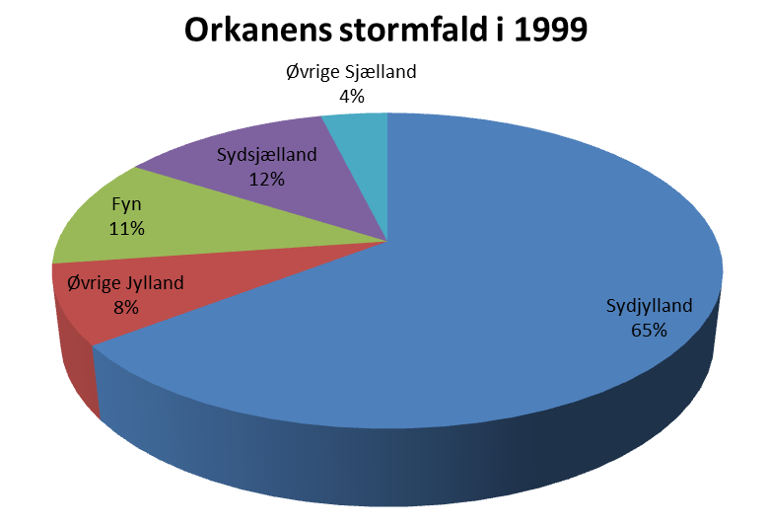
Opgave 1b
a)

Opgave 1c)
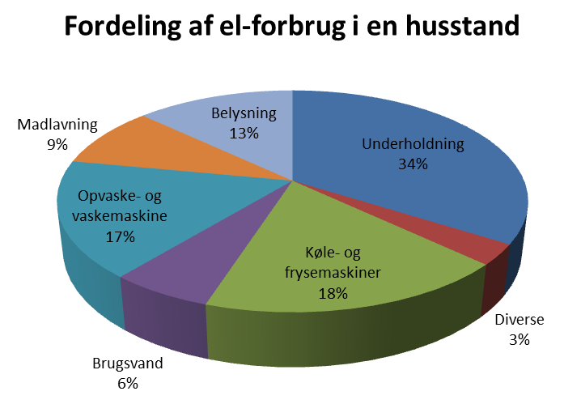

Opgave 1d)
 |  | 2011 | Fremgang/tilbagegang | 2008
 | Landbrug | 57,700 | 3.10% | 55,965
 | Øvrig privat service | 540,186 | 0.60% | 536,964
 | Offentlig brancher | 590,383 | -6.10% | 628,736
 | Handel og transport | 553,614 | -7.60% | 599,149
 | Byggeri | 514,685 | -13.10% | 592,273
 | Industri | 542,389 | -19.70% | 675,453
 | I alt | 2,798,957 |  | 3,088,541
Beskæftigelse i 2011
Landbrug | 57,700
Øvrig privat service | 540,186
Offentlig brancher | 590,383
Handel og transport | 553,614
Byggeri | 514,685
Industri | 542,389
Beskæftigelse i 2008

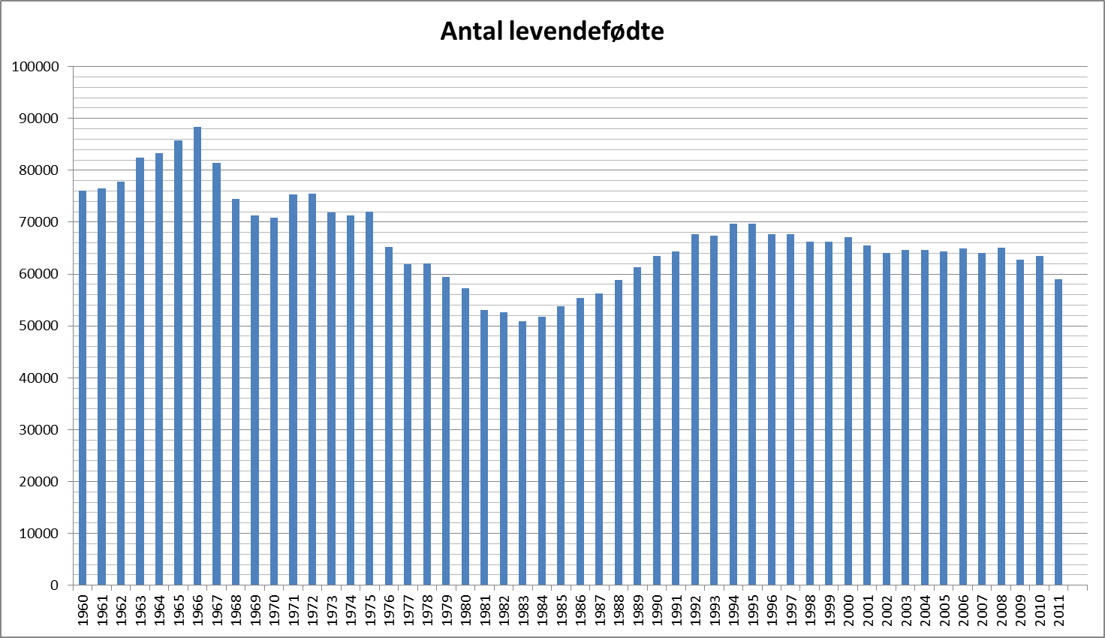
Opgave 2
a)

b) | Der blev født 50822 børn i 1983

c) | Der blev født 88332 børn i 1966

d) | Forskellen er | 37510 | børn

e) | Der blev født | 66801 | børn i gennemsnit pr. år

f) | Siden 1997 har fødselstallet ligget konstant indtil 2011.

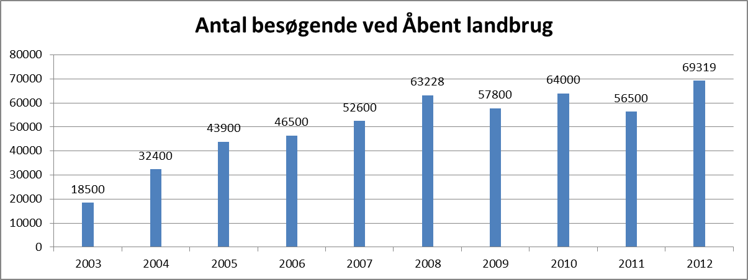
Opgave 2b)
a)

b) | Der var færrest besøgende i 2003

c) | Der var flest besøgende i 2012

d) | Forskellen mellem flest og færrest besøgende var |  |  | 50819

Opgave 2c)
a) | Mobiltelefoner i % pr. familie | 73.0% | 84.4% | 84.6% | 90.5% | 92.3% | 93.5% | 95.2% | 95.1% | 97.6% | 97.3% | 97.0% | 97.0%

b)
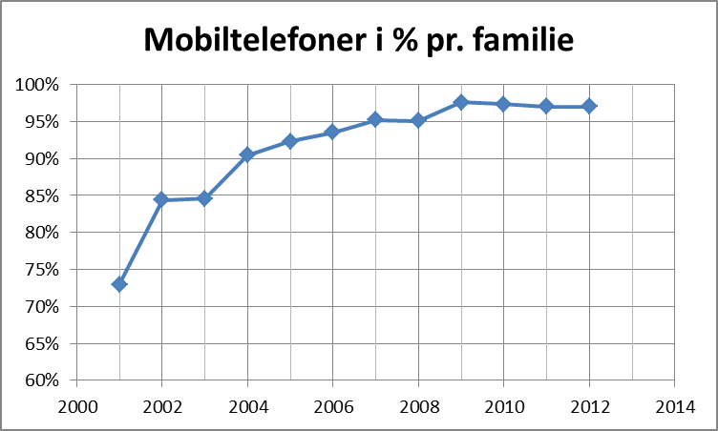

Opgave 2d)
 | Udviklingen af økologiske bedrifter 1997-2011
 |  | 1989 | 1990 | 1991 | 1992 | 1993 | 1994 | 1995 | 1996 | 1997 | 1998 | 1999 | 2000 | 2001 | 2002 | 2003 | 2004 | 2005 | 2006 | 2007 | 2008 | 2009 | 2010 | 2011
 | Antal bedrifter | 219 | 401 | 523 | 672 | 675 | 640 | 676 | 1050 | 1166 | 1617 | 2228 | 3466 | 3525 | 3714 | 3510 | 3166 | 3036 | 2794 | 2835 | 2835 | 2751 | 2689 | 2671

a)
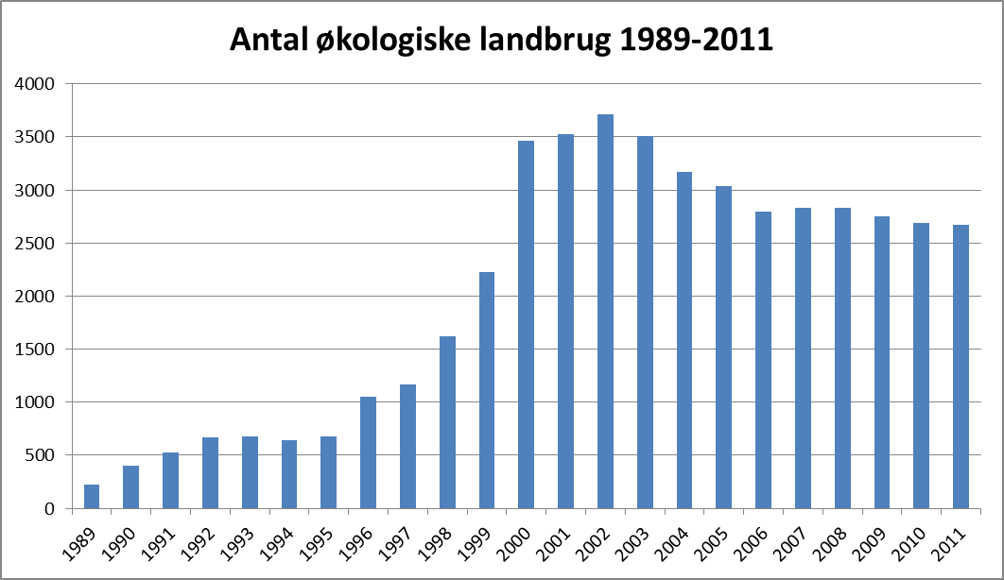

b) | Der var færrest landbrug i 1989

c) | Der var flest landbrug i 2002

d) | Variationsbredden | 3495

e) | Der var 2037 økologiske landbrug i gennemsnit pr. år

Opgave 3a)
a) | Karakter | -3 | 00 | 02 | 4 | 7 | 10 | 12
 | h(x) | 2 | 8 | 3 | 2 | 6 | 3 | 1 | 25
 | f(x) | 8.0% | 32.0% | 12.0% | 8.0% | 24.0% | 12.0% | 4.0% | 100.0%
 | H(x) | 2 | 10 | 13 | 15 | 21 | 24 | 25
 | F(x) | 8.0% | 40.0% | 52.0% | 60.0% | 84.0% | 96.0% | 100.0%

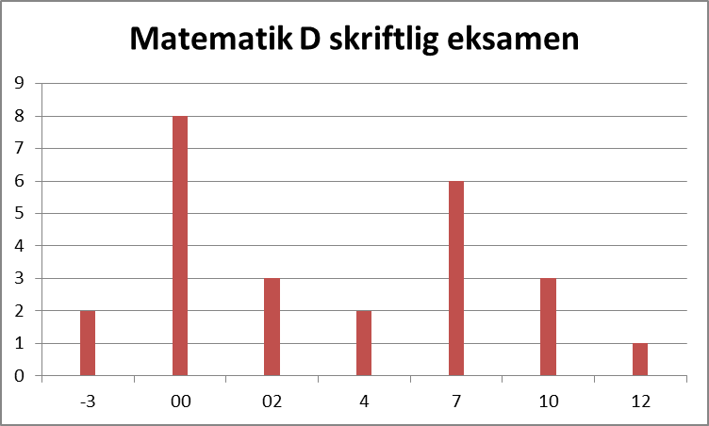

Opgave 3b)
a) | Vægt | 64 | 65 | 66 | 67 | 68 | 69 | 70 | 71 | 72 | 73 | 74 | 75
 | h(x) | 2 | 1 | 4 | 3 | 4 | 6 | 3 | 1 | 1 | 1 | 1 | 3 | 30
 | f(x) | 6.7% | 3.3% | 13.3% | 10.0% | 13.3% | 20.0% | 10.0% | 3.3% | 3.3% | 3.3% | 3.3% | 10.0% | 100.0%
 | H(x) | 2 | 3 | 7 | 10 | 14 | 20 | 23 | 24 | 25 | 26 | 27 | 30
 | F(x) | 6.7% | 10.0% | 23.3% | 33.3% | 46.7% | 66.7% | 76.7% | 80.0% | 83.3% | 86.7% | 90.0% | 100.0%

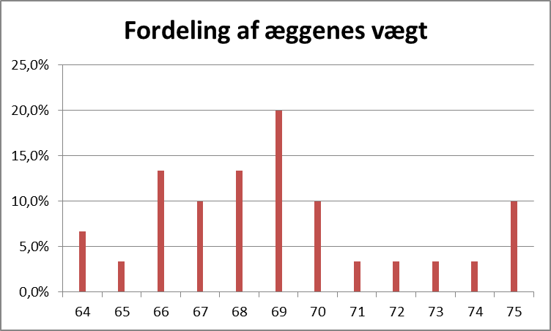

Opgave 4
a) | x | 2 | 3 | 4 | 5 | 6 | 7 | 8
 | h(x) | 3 | 7 | 12 | 6 | 3 | 2 | 1 | 34
 | f(x) | 8.8% | 20.6% | 35.3% | 17.6% | 8.8% | 5.9% | 2.9% | 100.0%
 | H(x) | 3 | 10 | 22 | 28 | 31 | 33 | 34
 | F(x) | 8.8% | 29.4% | 64.7% | 82.4% | 91.2% | 97.1% | 100.0%

b) | Der deltog 34 i undersøgelsen

c) | Mindste antal familiemedlemmer er 2

d) | Det højeste antal familiemedlemmer er 8

e) | Variationsbredden er 6

f) | Der er 4,3 familiemedlemmer i gennemsnit

g) | Der er flest familier, der har 4 medlemmer.

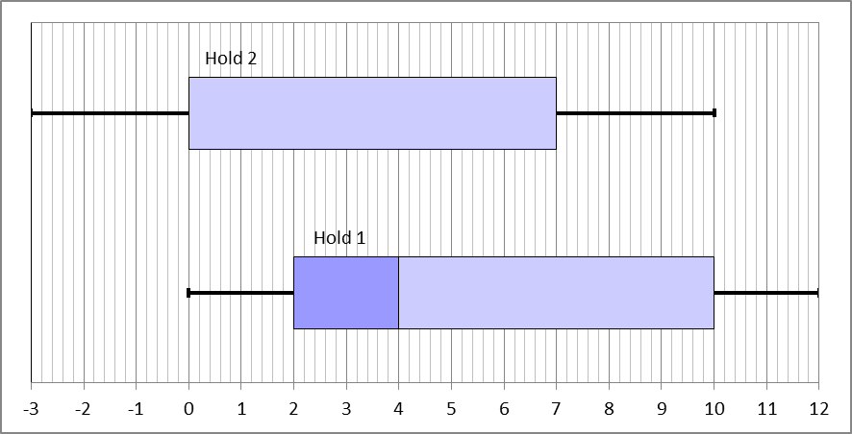
Opgave 5a)
a)

b) | -

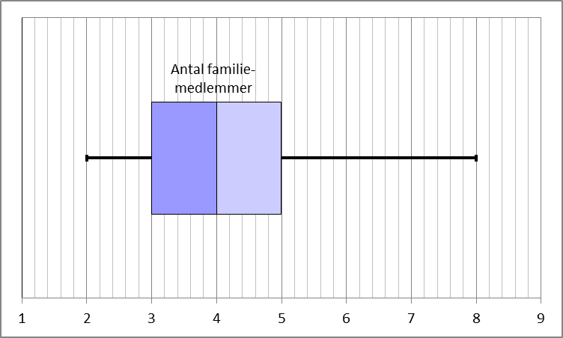
Opgave 5b)
a)

b) | -

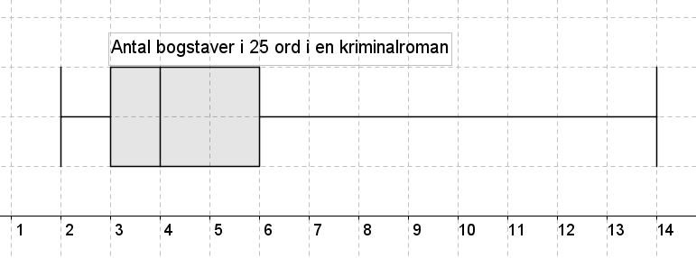
Opgave 5c)
a)

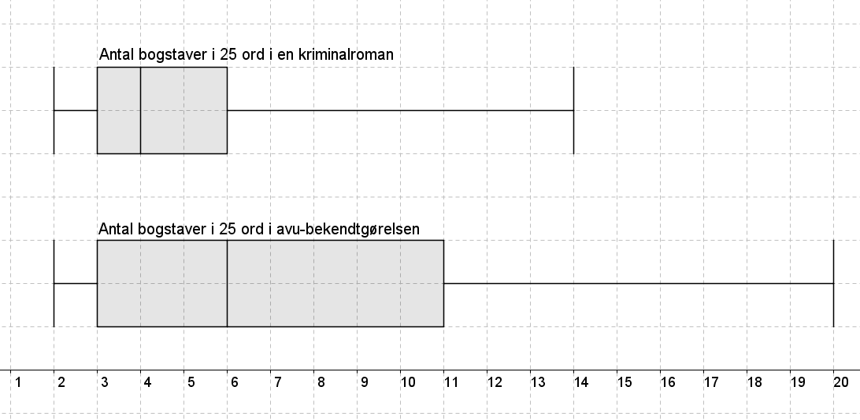
b)

 | Ordene i en kriminalroman er generelt kortere end i avu-bekendtgørelsen. Den midterste halvdel af ordene
 | ligger i kriminalromanen mellem 3 og 6 bogstaver, mens de i avu-bekendtgørelsen ligger mellem 3 og 11 ord

